关系图
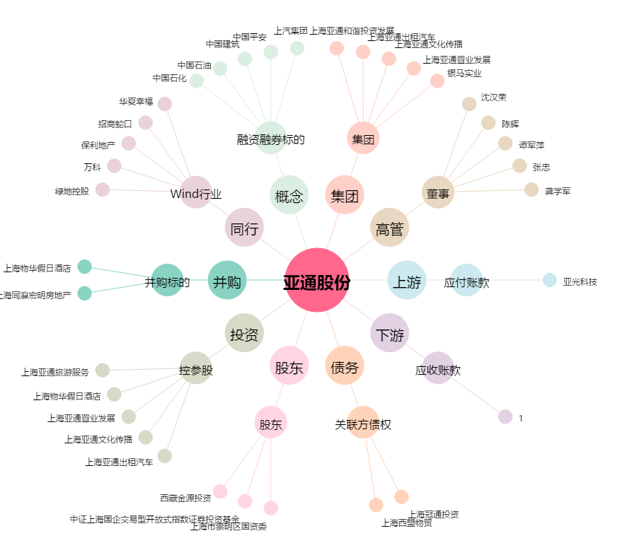
亚通股份[600692.SH] - 关系概览图

